Deckblatt


Tabellen

Bedarfsgemeinschaften und deren Mitglieder (Monatszahlen)

Deutschland, West/Ost, Länder und Kreise
Oktober 2023

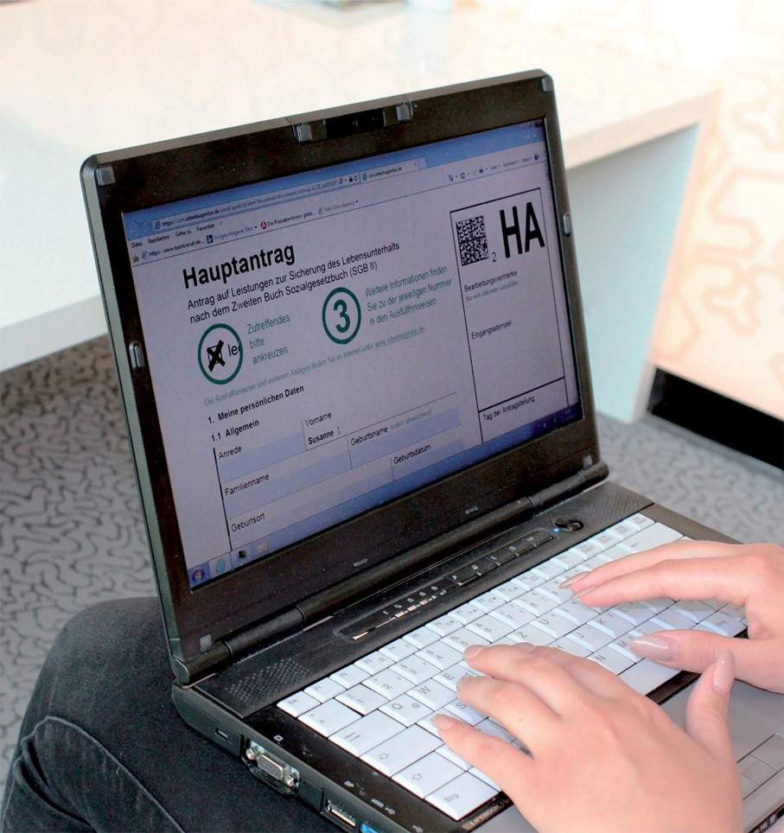

Daten nach einer Wartezeit von 3 Monaten

2.1 Deutschland
 |  |  |  |  |  |  |  | Grundsicherung für Arbeitsuchende (SGB II)

2.1 Ausgewählte Eckdaten zur Grundsicherung für Arbeitsuchende nach dem SGB II |  |  |  |  |  |  | zurück zum Inhalt
Deutschland
Die vorliegenden Informationen der statistischen Berichterstattung zum Rechtskreis SGB II geben die hochgerechneten Strukturdaten aus A2LL und XSozial auf Bundesebene wieder. In den folgenden Fällen liegen vollständige statistische Daten über Bedarfsgemeinschaften und ihre Mitglieder vor:
- Für 368 Kreise, die das EDV-Verfahren A2LL für alle SGB II-Fälle genutzt haben.
- Für 65 Kreise (zugelassene kommunale Träger), deren SGB II-Fälle mit dem XSozial-Standard übermittelt wurden.
- Für 2 Kreis, dessen vollständige Strukturen aus A2LL und XSozial gewonnen werden konnten.
Die Strukturergebnisse dieser 435 vollständig erfassten Kreise wurden auf die in einem gesonderten Verfahren ermittelten Eckdaten der SGB II-Statistik (Bedarfsgemeinschaften, erwerbsfähige Hilfebedürftige, nicht erwerbsfähige Hilfebedürftige und Personen insgesamt) auf Länderebene hochgerechnet und zu Gesamtergebnissen (Bundesgebiet insgesamt, Westdeutschland und Ostdeutschland) zusammengefasst.
In den 435 Fällen vollständiger Erfassung werden die Strukturdaten auf Kreisebene ausgewiesen, bei Unvollständigkeit der Kreisdaten (keine Vollerfassung durch A2LL bzw. XSozial) können auf Kreisebene nur die (geschätzten) Eckdaten berichtet werden.
Die Eckdaten* basieren auf einem Schätzverfahren zu den Ergebnisse von 436 Kreisen, wobei zu den reinen A2LL-Beständen (368 Kreise) und XSozial-Beständen (66 Kreise) zusätzlich kombinierte Bestände aus A2LL und XSozial (2 Kreise) in die Berechnung aufgenommen wurden.
Die aus dem Verfahren A2LL gewonnen Detail-/Strukturdaten beziehen sich auf die bis zum 14. Oktober 2006 im DV-Verfahren erfassten Leistungsfälle (Bedarfsgemeinschaften mit bewilligten Ansprüchen). Berücksichtigt wurden dabei ausschließlich Leistungsfälle, die zum Stichtag 18. Oktober 2006 bewilligt (angeordnet) waren und am Stichtag keinen Ausschlussgrund/Beendigungsgrund hatten.
Merkmale | 2023 |  |  |  | Veränderung gegenüber Vorjahresmonat
 | Oktober | September | August | Juli | Oktober |  | September | August
 |  |  |  |  | absolut | in % | in % | in %
 | 1 | 2 | 3 | 4 | 5 | 6 | 7 | 8
Bedarfsgemeinschaften (BG) | 2,894,261 | 2,896,537 | 2,909,068 | 2,907,998 | 39,235 | 1.4 | 1.2 | 1.5
davon
mit 1 Person | 1,602,508 | 1,600,884 | 1,604,806 | 1,602,087 | 43,876 | 2.8 | 2.5 | 2.6
mit 2 Personen | 533,045 | 534,735 | 538,521 | 539,533 | -12,144 | -2.2 | -2.3 | -1.8
mit 3 Personen | 330,086 | 331,125 | 333,670 | 334,201 | -1,824 | -0.5 | -0.6 | -0.1
mit 4 Personen | 217,485 | 218,017 | 219,186 | 219,459 | 3,847 | 1.8 | 2.0 | 2.7
mit 5 und mehr Personen | 211,137 | 211,776 | 212,885 | 212,718 | 5,480 | 2.7 | 2.7 | 2.8
darunter
Single-BG | 1,601,155 | 1,599,561 | 1,602,444 | 1,600,886 | 44,013 | 2.8 | 2.5 | 2.7
Alleinerziehende-BG | 549,708 | 552,182 | 555,994 | 558,064 | -18,835 | -3.3 | -3.7 | -3.4
Partner-BG ohne Kinder | 238,839 | 238,948 | 240,081 | 240,427 | 2,559 | 1.1 | 1.3 | 1.9
Partner-BG mit Kindern | 444,064 | 445,308 | 447,561 | 448,481 | 4,568 | 1.0 | 1.5 | 2.4
nicht zuordenbare BG | 60,327 | 60,372 | 62,704 | 59,960 | 6,913 | 12.9 | 12.1 | 9.7
darunter
BG mit Kindern unter 18 Jahren | 996,357 | 1,000,008 | 1,008,134 | 1,008,906 | -14,415 | -1.4 | -1.4 | -0.9
dav. mit 1 Kind | 447,529 | 449,334 | 453,230 | 453,530 | -8,425 | -1.8 | -1.9 | -1.4
mit 2 Kindern | 311,031 | 312,313 | 315,108 | 315,786 | -7,166 | -2.3 | -2.2 | -1.8
mit 3 und mehr Kindern | 237,797 | 238,361 | 239,796 | 239,590 | 1,176 | 0.5 | 0.7 | 1.2

Personen in Bedarfsgemeinschaften (PERS) | 5,732,162 | 5,742,652 | 5,773,010 | 5,773,841 | 64,148 | 1.1 | 1.1 | 1.4
darunter
Männer | 2,837,274 | 2,839,096 | 2,850,810 | 2,849,199 | 68,748 | 2.5 | 2.4 | 2.6
Frauen | 2,894,888 | 2,903,556 | 2,922,200 | 2,924,642 | -4,142 | -0.1 | -0.2 | 0.3
darunter
unter 18 Jahre | 1,931,905 | 1,937,965 | 1,952,241 | 1,952,920 | -16,590 | -0.9 | -0.8 | -0.3
unter 25 Jahre | 2,407,103 | 2,413,950 | 2,430,322 | 2,427,858 | 31,087 | 1.3 | 1.2 | 1.4
darunter
Deutsche | 3,035,783 | 3,047,954 | 3,070,647 | 3,073,735 | -44,004 | -1.4 | -1.8 | -2.1
Ausländer | 2,696,320 | 2,694,643 | 2,702,308 | 2,700,043 | 108,148 | 4.2 | 4.5 | 5.7

Erwerbsfähige Leistungsberechtigte (ELB) | 3,925,399 | 3,929,813 | 3,945,002 | 3,946,015 | 93,738 | 2.4 | 2.3 | 2.6
darunter
Männer | 1,889,875 | 1,888,433 | 1,892,425 | 1,890,662 | 83,726 | 4.6 | 4.5 | 4.5
Frauen | 2,035,524 | 2,041,380 | 2,052,577 | 2,055,353 | 10,213 | 0.5 | 0.4 | 0.9
davon
unter 25 Jahre | 730,626 | 731,668 | 734,188 | 731,484 | 59,285 | 8.8 | 8.0 | 7.2
25 bis unter 55 Jahre | 2,451,724 | 2,454,543 | 2,464,750 | 2,468,029 | 30,306 | 1.3 | 1.2 | 1.7
55 Jahre und älter | 743,049 | 743,602 | 746,064 | 746,502 | 4,147 | 0.6 | 0.7 | 1.0
darunter
Deutsche | 2,084,127 | 2,091,348 | 2,105,163 | 2,107,828 | -8,382 | -0.4 | -0.8 | -1.3
Ausländer | 1,841,243 | 1,838,440 | 1,839,816 | 1,838,159 | 102,116 | 5.9 | 6.2 | 7.3
darunter
Alleinerziehende | 545,320 | 547,766 | 551,393 | 553,582 | -18,627 | -3.3 | -3.7 | -3.4

Nicht erwerbsfähige Leistungsberechtigte (NEF) | 1,538,867 | 1,543,849 | 1,553,566 | 1,557,218 | -21,786 | -1.4 | -1.2 | -0.5
darunter
Männer | 792,032 | 794,734 | 799,611 | 801,606 | -10,323 | -1.3 | -1.0 | -0.3
Frauen | 746,835 | 749,115 | 753,955 | 755,612 | -11,247 | -1.5 | -1.4 | -0.6
darunter
unter 3 Jahre | 276,136 | 278,429 | 280,806 | 283,058 | -12,869 | -4.5 | -4.3 | -3.9
3 bis unter 6 Jahre | 326,157 | 328,238 | 330,404 | 331,523 | -11,299 | -3.3 | -3.3 | -2.8
6 bis unter 15 Jahre | 894,293 | 894,921 | 899,824 | 899,999 | 2,571 | 0.3 | 0.6 | 1.6
darunter
Deutsche | 776,231 | 780,021 | 785,718 | 787,736 | -24,212 | -3.0 | -3.0 | -3.0
Ausländer | 762,608 | 763,800 | 767,820 | 769,453 | 2,424 | 0.3 | 0.7 | 2.2
 |  |  |  |  |  |  |  | © Statistik der Bundesagentur für Arbeit

2.2 Westdeutschland
 |  |  |  |  |  |  |  | Grundsicherung für Arbeitsuchende (SGB II)

2.2 Eckdaten zur Grundsicherung für Arbeitsuchende nach dem SGB II |  |  |  |  |  |  | zurück zum Inhalt
Westdeutschland
Die vorliegenden Informationen der statistischen Berichterstattung zum Rechtskreis SGB II geben die hochgerechneten Strukturdaten aus A2LL und XSozial auf Bundesebene wieder. In den folgenden Fällen liegen vollständige statistische Daten über Bedarfsgemeinschaften und ihre Mitglieder vor:
- Für 368 Kreise, die das EDV-Verfahren A2LL für alle SGB II-Fälle genutzt haben.
- Für 65 Kreise (zugelassene kommunale Träger), deren SGB II-Fälle mit dem XSozial-Standard übermittelt wurden.
- Für 2 Kreis, dessen vollständige Strukturen aus A2LL und XSozial gewonnen werden konnten.
Die Strukturergebnisse dieser 435 vollständig erfassten Kreise wurden auf die in einem gesonderten Verfahren ermittelten Eckdaten der SGB II-Statistik (Bedarfsgemeinschaften, erwerbsfähige Hilfebedürftige, nicht erwerbsfähige Hilfebedürftige und Personen insgesamt) auf Länderebene hochgerechnet und zu Gesamtergebnissen (Bundesgebiet insgesamt, Westdeutschland und Ostdeutschland) zusammengefasst.
In den 435 Fällen vollständiger Erfassung werden die Strukturdaten auf Kreisebene ausgewiesen, bei Unvollständigkeit der Kreisdaten (keine Vollerfassung durch A2LL bzw. XSozial) können auf Kreisebene nur die (geschätzten) Eckdaten berichtet werden.
Die Eckdaten* basieren auf einem Schätzverfahren zu den Ergebnisse von 436 Kreisen, wobei zu den reinen A2LL-Beständen (368 Kreise) und XSozial-Beständen (66 Kreise) zusätzlich kombinierte Bestände aus A2LL und XSozial (2 Kreise) in die Berechnung aufgenommen wurden.
Die aus dem Verfahren A2LL gewonnen Detail-/Strukturdaten beziehen sich auf die bis zum 14. Oktober 2006 im DV-Verfahren erfassten Leistungsfälle (Bedarfsgemeinschaften mit bewilligten Ansprüchen). Berücksichtigt wurden dabei ausschließlich Leistungsfälle, die zum Stichtag 18. Oktober 2006 bewilligt (angeordnet) waren und am Stichtag keinen Ausschlussgrund/Beendigungsgrund hatten.
Merkmale | 2023 |  |  |  | Veränderung gegenüber Vorjahresmonat
 | Oktober | September | August | Juli | Oktober |  | September | August
 |  |  |  |  | absolut | in % | in % | in %
 | 1 | 2 | 3 | 4 | 5 | 6 | 7 | 8
Bedarfsgemeinschaften (BG) | 2,186,431 | 2,187,302 | 2,197,288 | 2,196,797 | 37,652 | 1.8 | 1.6 | 2.0
davon
mit 1 Person | 1,177,756 | 1,175,689 | 1,178,810 | 1,177,043 | 38,058 | 3.3 | 3.0 | 3.2
mit 2 Personen | 407,743 | 408,908 | 411,880 | 412,661 | -7,597 | -1.8 | -1.8 | -1.2
mit 3 Personen | 258,793 | 259,622 | 261,576 | 262,074 | -623 | -0.2 | -0.1 | 0.4
mit 4 Personen | 172,871 | 173,338 | 174,215 | 174,425 | 3,516 | 2.1 | 2.4 | 3.1
mit 5 und mehr Personen | 169,268 | 169,745 | 170,807 | 170,594 | 4,298 | 2.6 | 2.6 | 2.9
darunter
Single-BG | 1,176,673 | 1,174,667 | 1,176,960 | 1,176,072 | 38,134 | 3.3 | 3.1 | 3.3
Alleinerziehende-BG | 424,150 | 425,982 | 428,989 | 430,661 | -12,929 | -3.0 | -3.3 | -2.9
Partner-BG ohne Kinder | 184,054 | 184,027 | 184,892 | 185,037 | 3,489 | 1.9 | 2.2 | 2.9
Partner-BG mit Kindern | 354,137 | 355,270 | 357,075 | 357,821 | 3,382 | 1.0 | 1.6 | 2.5
nicht zuordenbare BG | 47,264 | 47,203 | 49,115 | 47,047 | 5,556 | 13.3 | 12.4 | 10.1
darunter
BG mit Kindern unter 18 Jahren | 780,342 | 783,210 | 789,717 | 790,360 | -9,615 | -1.2 | -1.1 | -0.5
dav. mit 1 Kind | 345,931 | 347,353 | 350,493 | 350,854 | -5,759 | -1.6 | -1.6 | -1.0
mit 2 Kindern | 245,183 | 246,169 | 248,292 | 248,863 | -4,779 | -1.9 | -1.8 | -1.3
mit 3 und mehr Kindern | 189,228 | 189,688 | 190,932 | 190,643 | 923 | 0.5 | 0.7 | 1.4

Personen in Bedarfsgemeinschaften (PERS) | 4,425,364 | 4,432,701 | 4,457,443 | 4,458,135 | 62,128 | 1.4 | 1.4 | 1.9
darunter
Männer | 2,171,136 | 2,171,960 | 2,181,543 | 2,180,663 | 58,792 | 2.8 | 2.8 | 3.0
Frauen | 2,254,228 | 2,260,741 | 2,275,900 | 2,277,472 | 3,745 | 0.2 | 0.2 | 0.8
darunter
unter 18 Jahre | 1,521,155 | 1,525,996 | 1,537,678 | 1,537,878 | -10,783 | -0.7 | -0.6 | 0.0
unter 25 Jahre | 1,888,346 | 1,893,580 | 1,907,441 | 1,905,800 | 26,255 | 1.4 | 1.3 | 1.7
darunter
Deutsche | 2,219,326 | 2,227,347 | 2,244,266 | 2,245,920 | -19,150 | -0.9 | -1.2 | -1.5
Ausländer | 2,205,985 | 2,205,305 | 2,213,129 | 2,212,160 | 81,275 | 3.8 | 4.2 | 5.5

Erwerbsfähige Leistungsberechtigte (ELB) | 3,006,274 | 3,008,656 | 3,021,101 | 3,022,414 | 82,895 | 2.8 | 2.8 | 3.1
darunter
Männer | 1,426,907 | 1,425,077 | 1,428,280 | 1,427,595 | 69,333 | 5.1 | 5.0 | 5.0
Frauen | 1,579,367 | 1,583,579 | 1,592,821 | 1,594,819 | 13,742 | 0.9 | 0.9 | 1.4
davon
unter 25 Jahre | 570,704 | 571,243 | 573,763 | 572,460 | 46,251 | 8.8 | 8.1 | 7.3
25 bis unter 55 Jahre | 1,885,289 | 1,887,245 | 1,895,656 | 1,898,461 | 28,018 | 1.5 | 1.6 | 2.1
55 Jahre und älter | 550,281 | 550,168 | 551,682 | 551,493 | 8,626 | 1.6 | 1.7 | 2.1
darunter
Deutsche | 1,500,043 | 1,504,420 | 1,514,635 | 1,516,438 | 4,208 | 0.3 | -0.2 | -0.6
Ausländer | 1,506,205 | 1,504,214 | 1,506,447 | 1,505,952 | 78,683 | 5.5 | 5.9 | 7.1
darunter
Alleinerziehende | 420,796 | 422,577 | 425,470 | 427,202 | -12,772 | -2.9 | -3.3 | -2.9

Nicht erwerbsfähige Leistungsberechtigte (NEF) | 1,220,720 | 1,224,630 | 1,232,371 | 1,235,198 | -15,537 | -1.3 | -1.0 | -0.2
darunter
Männer | 628,131 | 630,229 | 634,265 | 635,734 | -7,296 | -1.1 | -0.8 | -0.1
Frauen | 592,589 | 594,401 | 598,106 | 599,464 | -8,048 | -1.3 | -1.2 | -0.4
darunter
unter 3 Jahre | 216,797 | 218,494 | 220,293 | 222,146 | -9,827 | -4.3 | -4.1 | -3.7
3 bis unter 6 Jahre | 258,431 | 260,049 | 261,797 | 262,633 | -8,843 | -3.3 | -3.2 | -2.7
6 bis unter 15 Jahre | 711,462 | 712,069 | 716,073 | 716,120 | 3,198 | 0.5 | 0.8 | 1.9
darunter
Deutsche | 595,226 | 597,793 | 601,874 | 603,169 | -15,567 | -2.5 | -2.5 | -2.5
Ausländer | 625,469 | 626,812 | 630,472 | 632,003 | 29 | 0.0 | 0.5 | 2.0
 |  |  |  |  |  |  |  | © Statistik der Bundesagentur für Arbeit

2.3 Ostdeutschland
 |  |  |  |  |  |  |  | Grundsicherung für Arbeitsuchende (SGB II)

2.3 Eckdaten zur Grundsicherung für Arbeitsuchende nach dem SGB II |  |  |  |  |  |  | zurück zum Inhalt
Ostdeutschland
Die vorliegenden Informationen der statistischen Berichterstattung zum Rechtskreis SGB II geben die hochgerechneten Strukturdaten aus A2LL und XSozial auf Bundesebene wieder. In den folgenden Fällen liegen vollständige statistische Daten über Bedarfsgemeinschaften und ihre Mitglieder vor:
- Für 368 Kreise, die das EDV-Verfahren A2LL für alle SGB II-Fälle genutzt haben.
- Für 65 Kreise (zugelassene kommunale Träger), deren SGB II-Fälle mit dem XSozial-Standard übermittelt wurden.
- Für 2 Kreis, dessen vollständige Strukturen aus A2LL und XSozial gewonnen werden konnten.
Die Strukturergebnisse dieser 435 vollständig erfassten Kreise wurden auf die in einem gesonderten Verfahren ermittelten Eckdaten der SGB II-Statistik (Bedarfsgemeinschaften, erwerbsfähige Hilfebedürftige, nicht erwerbsfähige Hilfebedürftige und Personen insgesamt) auf Länderebene hochgerechnet und zu Gesamtergebnissen (Bundesgebiet insgesamt, Westdeutschland und Ostdeutschland) zusammengefasst.
In den 435 Fällen vollständiger Erfassung werden die Strukturdaten auf Kreisebene ausgewiesen, bei Unvollständigkeit der Kreisdaten (keine Vollerfassung durch A2LL bzw. XSozial) können auf Kreisebene nur die (geschätzten) Eckdaten berichtet werden.
Die Eckdaten* basieren auf einem Schätzverfahren zu den Ergebnisse von 436 Kreisen, wobei zu den reinen A2LL-Beständen (368 Kreise) und XSozial-Beständen (66 Kreise) zusätzlich kombinierte Bestände aus A2LL und XSozial (2 Kreise) in die Berechnung aufgenommen wurden.
Die aus dem Verfahren A2LL gewonnen Detail-/Strukturdaten beziehen sich auf die bis zum 14. Oktober 2006 im DV-Verfahren erfassten Leistungsfälle (Bedarfsgemeinschaften mit bewilligten Ansprüchen). Berücksichtigt wurden dabei ausschließlich Leistungsfälle, die zum Stichtag 18. Oktober 2006 bewilligt (angeordnet) waren und am Stichtag keinen Ausschlussgrund/Beendigungsgrund hatten.
Merkmale | 2023 |  |  |  | Veränderung gegenüber Vorjahresmonat
 | Oktober | September | August | Juli | Oktober |  | September | August
 |  |  |  |  | absolut | in % | in % | in %
 | 1 | 2 | 3 | 4 | 5 | 6 | 7 | 8
Bedarfsgemeinschaften (BG) | 707,830 | 709,235 | 711,780 | 711,201 | 1,583 | 0.2 | -0.1 | -0.0
davon
mit 1 Person | 424,752 | 425,195 | 425,996 | 425,044 | 5,818 | 1.4 | 1.0 | 1.0
mit 2 Personen | 125,302 | 125,827 | 126,641 | 126,872 | -4,547 | -3.5 | -3.7 | -3.6
mit 3 Personen | 71,293 | 71,503 | 72,094 | 72,127 | -1,201 | -1.7 | -2.1 | -1.9
mit 4 Personen | 44,614 | 44,679 | 44,971 | 45,034 | 331 | 0.7 | 0.5 | 1.2
mit 5 und mehr Personen | 41,869 | 42,031 | 42,078 | 42,124 | 1,182 | 2.9 | 3.0 | 2.6
darunter
Single-BG | 424,482 | 424,894 | 425,484 | 424,814 | 5,879 | 1.4 | 1.0 | 1.0
Alleinerziehende-BG | 125,558 | 126,200 | 127,005 | 127,403 | -5,906 | -4.5 | -5.0 | -5.1
Partner-BG ohne Kinder | 54,785 | 54,921 | 55,189 | 55,390 | -930 | -1.7 | -1.6 | -1.2
Partner-BG mit Kindern | 89,927 | 90,038 | 90,486 | 90,660 | 1,186 | 1.3 | 1.4 | 2.2
nicht zuordenbare BG | 13,063 | 13,169 | 13,589 | 12,913 | 1,357 | 11.6 | 11.0 | 8.4
darunter
BG mit Kindern unter 18 Jahren | 216,015 | 216,798 | 218,417 | 218,546 | -4,800 | -2.2 | -2.4 | -2.2
dav. mit 1 Kind | 101,598 | 101,981 | 102,737 | 102,676 | -2,666 | -2.6 | -3.0 | -2.8
mit 2 Kindern | 65,848 | 66,144 | 66,816 | 66,923 | -2,387 | -3.5 | -3.8 | -3.3
mit 3 und mehr Kindern | 48,569 | 48,673 | 48,864 | 48,947 | 253 | 0.5 | 0.5 | 0.5

Personen in Bedarfsgemeinschaften (PERS) | 1,306,798 | 1,309,951 | 1,315,567 | 1,315,706 | 2,020 | 0.2 | -0.1 | -0.0
darunter
Männer | 666,138 | 667,136 | 669,267 | 668,536 | 9,956 | 1.5 | 1.3 | 1.3
Frauen | 640,660 | 642,815 | 646,300 | 647,170 | -7,887 | -1.2 | -1.5 | -1.3
darunter
unter 18 Jahre | 410,750 | 411,969 | 414,563 | 415,042 | -5,807 | -1.4 | -1.6 | -1.4
unter 25 Jahre | 518,757 | 520,370 | 522,881 | 522,058 | 4,832 | 0.9 | 0.6 | 0.5
darunter
Deutsche | 816,457 | 820,607 | 826,381 | 827,815 | -24,854 | -3.0 | -3.3 | -3.6
Ausländer | 490,335 | 489,338 | 489,179 | 487,883 | 26,873 | 5.8 | 5.8 | 6.8

Erwerbsfähige Leistungsberechtigte (ELB) | 919,125 | 921,157 | 923,901 | 923,601 | 10,843 | 1.2 | 0.9 | 0.9
darunter
Männer | 462,968 | 463,356 | 464,145 | 463,067 | 14,393 | 3.2 | 2.9 | 2.8
Frauen | 456,157 | 457,801 | 459,756 | 460,534 | -3,529 | -0.8 | -1.1 | -0.9
davon
unter 25 Jahre | 159,922 | 160,425 | 160,425 | 159,024 | 13,034 | 8.9 | 7.7 | 6.8
25 bis unter 55 Jahre | 566,435 | 567,298 | 569,094 | 569,568 | 2,288 | 0.4 | 0.2 | 0.4
55 Jahre und älter | 192,768 | 193,434 | 194,382 | 195,009 | -4,479 | -2.3 | -2.2 | -1.9
darunter
Deutsche | 584,084 | 586,928 | 590,528 | 591,390 | -12,590 | -2.1 | -2.5 | -2.9
Ausländer | 335,038 | 334,226 | 333,369 | 332,207 | 23,433 | 7.5 | 7.4 | 8.4
darunter
Alleinerziehende | 124,524 | 125,189 | 125,923 | 126,380 | -5,855 | -4.5 | -5.0 | -5.1

Nicht erwerbsfähige Leistungsberechtigte (NEF) | 318,147 | 319,219 | 321,195 | 322,020 | -6,249 | -1.9 | -2.0 | -1.4
darunter
Männer | 163,901 | 164,505 | 165,346 | 165,872 | -3,027 | -1.8 | -1.7 | -1.2
Frauen | 154,246 | 154,714 | 155,849 | 156,148 | -3,199 | -2.0 | -2.2 | -1.6
darunter
unter 3 Jahre | 59,339 | 59,935 | 60,513 | 60,912 | -3,042 | -4.9 | -4.9 | -4.5
3 bis unter 6 Jahre | 67,726 | 68,189 | 68,607 | 68,890 | -2,456 | -3.5 | -3.6 | -3.1
6 bis unter 15 Jahre | 182,831 | 182,852 | 183,751 | 183,879 | -627 | -0.3 | -0.3 | 0.3
darunter
Deutsche | 181,005 | 182,228 | 183,844 | 184,567 | -8,645 | -4.6 | -4.7 | -4.5
Ausländer | 137,139 | 136,988 | 137,348 | 137,450 | 2,395 | 1.8 | 1.8 | 3.0
 |  |  |  |  |  |  |  | © Statistik der Bundesagentur für Arbeit

Methodische Hinweise
Grundsicherung für Arbeitsuchende (SGB II)
Stand: 31.03.2023
zurück zum Inhalt
Methodische Hinweise zu Bedarfsgemeinschaften und deren Mitglieder

Gesicherte statistische Aussagen über Entwicklungen im Zeitverlauf lassen sich im Bereich der Grundsicherungsstatistik nach dem SGB II aufgrund der operativen Untererfassungen (z. B. verspätete Antragsabgabe oder zeitintensive Sachverhaltsklärung) nur über Zeiträume treffen, die drei Monate zurückliegen (Wartezeit); z. B. werden Daten für den Berichtsmonat Januar 2022 erst auf Basis der Daten mit Datenstand April 2022 berichtet. Generell basieren statistische Auswertungen auf Gesamtheiten, welche gleichartige Einheiten zusammenfassen. Hierbei können Bestands- und Bewegungseinheiten unterschieden werden. Bestandseinheiten im Sinne der Grundsicherungsstatistik SGB II sind Personen oder Bedarfsgemeinschaften (BG), deren Zustand an einem bestimmten Stichtag betrachtet wird. Bewegungseinheiten sind dagegen Zustandsänderungen dieser Bestandseinheiten und werden in Form von Zu- und Abgängen gemessen. Der Zusammenhang zwischen Beständen und Bewegungen kann anhand des Stock-Flow-Modells erklärt werden. Bestände (engl. Stock) messen die Zahl an Personen, die zu einem bestimmten Zeitpunkt einen bestimmten Status innehaben. Bewegungen (engl. Flow) erfassen dagegen Ereignisse in einem bestimmten Zeitraum, also Zugang in den und Abgang aus dem Status. Den Zusammenhang zwischen Beständen und Bewegungen beschreibt folgende Formel:
Endbestand = Anfangsbestand + Zugang – Abgang
Als Bestand an Bedarfsgemeinschaften werden alle zum Stichtag gültigen Bedarfsgemeinschaften gezählt. Dies bedeutet, dass der Bewilligungszeitraum nicht vor dem Stichtag enden darf und dass mindestens eine Person in der Bedarfsgemeinschaft einen Anspruch auf Leistungen nach dem SGB II für den Berichtsmonat hat. Dies umfasst auch jene Personen, deren Leistungsanspruch durch Leistungsminderungen vollständig gekürzt wurde. Personen in Bedarfsgemeinschaften (PERS) werden unterschieden in jene mit Leistungsanspruch (LB) und jene ohne Leistungsanspruch (NLB). Zudem findet eine weitere Differenzierung nach Art der Leistung sowie ggf. der Erwerbsfähigkeit nach dem SGB II statt. In der Abbildung sind die einzelnen Personengruppen sowie ihre Zusammensetzung dargestellt.

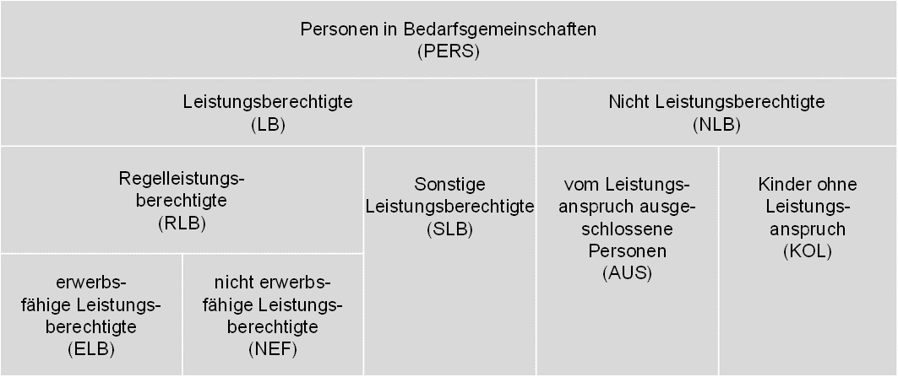

Die Gruppe der Leistungsberechtigten (LB) unterteilt sich in die beiden Gruppen der Regelleistungsberechtigten (RLB) und der sonstigen Leistungsberechtigten (SLB). Personen mit Anspruch auf Gesamtregelleistung (Bürgergeld) erhalten den Status Regelleistungsberechtigte. Dazu zählen Personen, die Anspruch auf Regelbedarf, Mehrbedarfe, Kosten der Unterkunft oder den Zuschlag nach Bezug von Arbeitslosengeld (bis Ende Dezember 2010) haben. Sie können darüber hinaus ggf. auch einmalige Leistungen beanspruchen. Die Regelleistungsberechtigten sind untergliedert in erwerbsfähige Leistungsberechtigte (ELB) und nicht erwerbsfähige Leistungsberechtigte (NEF).

Sonstige Leistungsberechtigte zeichnen sich dadurch aus, dass sie eben keinen Anspruch auf Gesamtregelleistung (GRL) haben, sondern lediglich einmalige Leistungen bzw. Leistungen in besonderen Lebenssituationen (Leistungen für Auszubildende, Sozialversicherungsleistungen zur Vermeidung von Hilfebedürftigkeit) beanspruchen. Darüber hinaus gibt es auch nicht leistungsberechtigte Personen (NLB) innerhalb von Bedarfsgemeinschaften. Sie beziehen individuell keine Leistungen, werden aber als Personen einer Bedarfsgemeinschaft berücksichtigt. Dabei handelt es sich einerseits um Personen, die vom Leistungsanspruch ausgeschlossen sind (AUS), z. B. Leistungsberechtigte nach dem Asylbewerberleistungsgesetz oder Bezieherinnen und Bezieher von Altersrente. Andererseits handelt es sich um minderjährige Kinder ohne Leistungsanspruch (KOL), die in der Bedarfsgemeinschaft der Eltern leben und deren eigenes Einkommen ihren Bedarf übersteigt. Die zentrale Größe der statistischen Berichtserstattung der Grundsicherungsstatistik SGB II sind die Regelleistungsberechtigten.

Bedarfsgemeinschaften können aufgrund ihrer Zusammensetzung aus den verschiedenen Personengruppen in zwei Gruppen unterteilt werden. Die Regelleistungsbedarfsgemeinschaften (RL-BG) und die sonstigen Bedarfsgemeinschaften (S-BG) bilden zusammen alle Bedarfsgemeinschaften.

Einer Regelleistungsbedarfsgemeinschaft muss mindestens eine Regelleistungsberechtigte oder ein Regelleistungsberechtigter angehören. Darüber hinaus können zu ihr auch Personen gehören, die einen anderen Personenstatus innehaben, also sonstige Leistungsberechtigte, vom Leistungsanspruch ausgeschlossene Personen oder Kinder ohne Leistungsanspruch. Die sonstigen Bedarfsgemeinschaften umfassen die restlichen Bedarfsgemeinschaften, denen keine Regelleistungsberechtigte und kein Regelleistungsberechtigter angehört. Diese bestehen also aus mindestens einer bzw. einem sonstigen Leistungsberechtigten sowie ggf. aus Kindern ohne Leistungsanspruch oder vom Leistungsanspruch ausgeschlossene Personen.

Die statistische Berichterstattung zu Bewegungen konzentriert sich auf die Regelleistungsberechtigten. Ausgehend von der Zählung der Regelleistungsberechtigten im Bestand wird also jede Veränderung dieser Personengruppe als Zugang oder Abgang gewertet. Neben der reinen Statusveränderung in der Grundsicherung SGB II von „im Bestand“ zu „nicht im Bestand“ und umgekehrt stellt somit auch der Wechsel der Personengruppe von bzw. zu Regelleistungsberechtigten aus einer der weiteren Personengruppen sonstige Leistungsberechtigte, Personen mit Ausschlussgrund und Kinder ohne Leistungsanspruch einen Zugang in bzw. Abgang aus Regelleistungsbezug dar.

Um prozessgesteuerte Unterbrechungen (z. B. verspätete Antragstellung bei Wiederbewilligung oder Ummeldungen) auszuschließen, werden Bewegungen nur dann statistisch berücksichtigt, wenn die Unterbrechung zu einem vorhergehenden oder nachfolgenden Anspruchszeitraum als Regelleistungsberechtigte oder Regelleistungsberechtigter mehr als 7 Tage gedauert hat. Bewegungen, die durch einen wegen Umzugs bedingten Trägerwechsel entstehen, werden unabhängig von der Dauer der Unterbrechung nur auf regionaler Ebene (Jobcenter- bzw. Kreisebene) als Bewegung gezählt. Auf Landes- bzw. Bundesebene werden sie hingegen nur dann als Bewegung statistisch berücksichtigt, wenn die Unterbrechung zwischen den Anspruchsepisoden länger als 7 Tage ist. Definitionen und Erläuterungen zu Bedarfsgemeinschaften und deren Mitgliedern können dem Glossar der Statistik der BA entnommen werden:
https://statistik.arbeitsagentur.de/DE/Statischer-Content/Grundlagen/Definitionen/Glossare/Generische-Publikationen/Gesamtglossar.pdf?__blob=publicationFile&v=14

